略語集
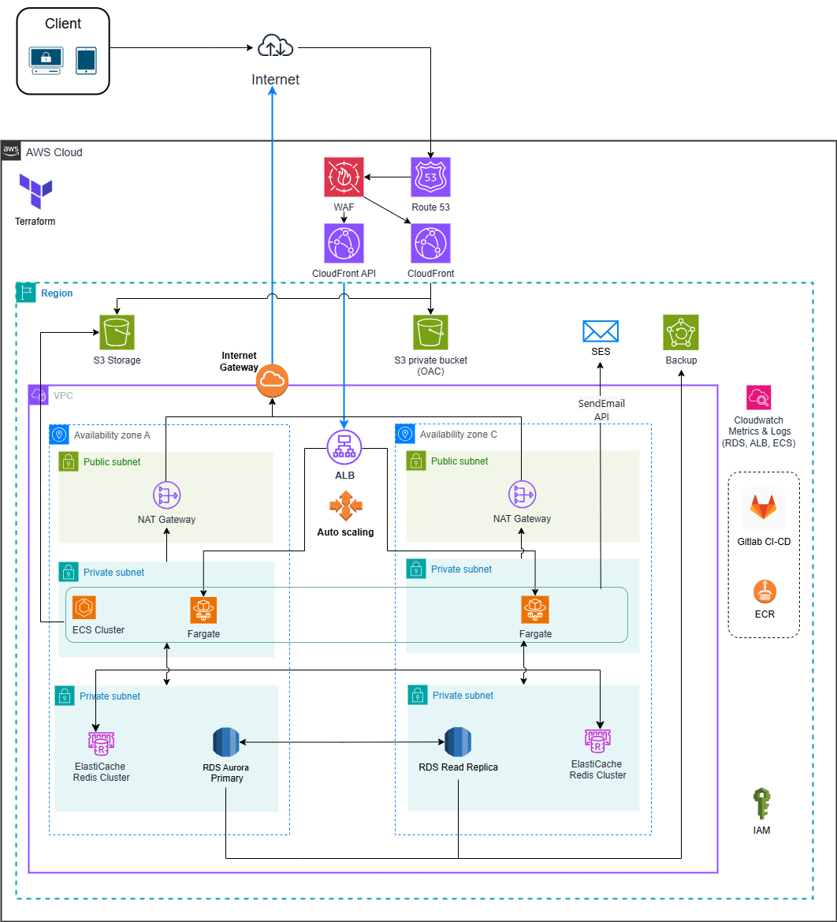
 |  | 資料 |  | シート名 | 作成日 | 作成者 |  | 更新日 | 更新者
クラウド版購読者管理システム |  | AWS開発環境パラメーターシート |  | 略語集 | 2026-05-08 | Hoang Van Duong

# | 略語 |  | 正式名称（英語） |  |  |  | 正式名称（日本語）
1 | VPC |  | Virtual Private Cloud |  |  |  | 仮想プライベートクラウド
2 | IGW |  | Internet Gateway |  |  |  | インターネットゲートウェイ
3 | NAT GW |  | NAT Gateway |  |  |  | NATゲートウェイ
4 | CIDR |  | Classless Inter-Domain Routing |  |  |  | クラスレスドメイン間ルーティング
5 | ENI |  | Elastic Network Interface |  |  |  | 弾力的ネットワークインターフェース
6 | ELB |  | Elastic Load Balancer |  |  |  | 弾力的ロードバランサー
7 | EC2 |  | Elastic Compute Cloud |  |  |  | 弾力的コンピュートクラウド
8 | WAF |  | Web Application Firewall |  |  |  | ウェブアプリケーションファイアウォール
9 | ALB |  | Application Load Balancer |  |  |  | アプリケーションロードバランサー
10 | RDS |  | Relational Database Service |  |  |  | リレーショナルデータベースサービス
11 | ARN |  | Amazon Resource Name |  |  |  | アマゾンリソースネーム
12 | ACM |  | AWS Certificate Manager |  |  |  | AWS証明書マネージャー
14 | S3 |  | Simple Storage Service |  |  |  | シンプルストレージサービス
15 | SSL |  | Secure Sockets Layer |  |  |  | セキュアソケットレイヤー
16 | TLS |  | Transport Layer Security |  |  |  | トランスポート層セキュリティ

Architecture diagram:
 | Images: https://drive.google.com/file/d/1UF4QvWk66KlOTHxBLfO7i7nQb0C8fDot/view?usp=drive_link

